Rules
 |  |  |  | SCORE | IMPACT
KRITERIA | LEVEL | DESKRIPSI |  | 1 | LOW
 |  | KUALITATIF | KUANTITATIF (Diisi Sesuai Studi Kasus) | 2 | LOW
Rare | 1 | Sangat jarang terjadi. Peluang terjadi sangat kecil bahkan tidak akan pernah terjadi | Kemungkinan kejadian risiko yang memiliki likelihood rare adalah 5%. Hal ini disebabkan oleh adanya satu risiko dengan kategori likelihood rare, yaitu "Ketergantungan dengan Merek Franchise". Ini menandakan bahwa kejadian risiko ini jarang terjadi, tetapi tetap perlu diperhatikan karena dapat memiliki dampak signifikan. | 3 | LOW
Unlikely | 2 | Kemungkinan kecil terjadi akan tetapi mungkin saja terjadi sewaktu waktu | Kemungkinan kejadian risiko yang memiliki likelihood unlikely adalah 15%. Ini berdasarkan tiga risiko dengan kategori likelihood unlikely, yaitu "Pelanggan kabur", "Pembeli tidak membayar", dan "Kerusakan atau Kehilangan Fasilitas Produksi". Meskipun kejadian ini tidak sering terjadi, mereka memiliki potensi untuk mempengaruhi operasional dan keberlanjutan usaha. | 4 | LOW
Possible | 3 | Mungkin terjadi atau berulang sesekali | Kemungkinan kejadian risiko yang memiliki likelihood possible adalah 15%. Ini terjadi pada empat risiko dengan kategori likelihood possible, yaitu "Perubahan Selera Pelanggan," "Perubahan Harga Bahan Baku," "Penurunan Kualitas Layanan Pelanggan," dan "Ketidakpuasan Pelanggan." Ini menunjukkan bahwa kejadian risiko ini bisa terjadi dan perlu diwaspadai. | 5 | MODERATE
Likely | 4 | Kemungkinan besar terjadi. Dapat terjadi dengan mudah dan berulang | Kemungkinan kejadian risiko yang memiliki likelihood likely adalah 10%. Hal ini disebabkan oleh dua risiko dengan kategori likelihood likely, yaitu "Persaingan intensif dari pesaing" dan "Ketergantungan Terhadap Pemasok Utama". Dengan kemungkinan yang lebih besar, perlu dilakukan strategi pengelolaan risiko yang efektif untuk mengurangi potensi dampak negatif. | 6 | MODERATE
Almost Certain | 5 | Hampir pasti terjadi. Sering berulang. | Kemungkinan kejadian risiko yang memiliki likelihood almost certain adalah 10%. Ini terjadi pada dua risiko dengan kategori likelihood almost certain, yaitu "Kehilangan Data Pegawai" dan "Ketergantungan pada Faktor Cuaca". Dengan tingkat kepastian yang tinggi, perlu dilakukan langkah-langkah mitigasi yang lebih intensif. | 7 | MODERATE
 |  |  |  | 8 | MODERATE
 |  |  |  | 9 | MODERATE
KRITERIA | LEVEL | DESKRIPSI |  | 10 | MODERATE
 |  | KUALITATIF | KUANTITATIF (Diisi Sesuai Studi Kasus) | 11 | HIGH
Insignificant | 1 | Kejadian tidak menimbulkan kerugian pada bisnis atau cedera pada manusia | Risiko "Ketergantungan dengan Merek Franchise" memiliki severity yang dianggap insignifiant sebesar 5%. Meskipun kejadian risiko ini jarang terjadi, dampaknya dianggap tidak signifikan dan dapat diabaikan. | 12 | HIGH
Minor | 2 | Menimbulkan cedera ringan , kerugian kecil dan tidak menimbulkan dampak serius terhadap kelangsungan bisnis | Sejauh ini, risiko dengan severity minor adalah 10%, yang disebabkan oleh dua risiko, yaitu "Pelanggan kabur" dan "Pembeli tidak membayar". Meskipun memiliki dampak rendah, tetap perlu perhatian untuk mencegah risiko tersebut. | 13 | HIGH
Moderate | 3 | Menimbulkan kerugian sedang | Risiko dengan severity moderate adalah 30%, terjadi pada empat risiko, yaitu "Perubahan Selera Pelanggan," "Perubahan Harga Bahan Baku," "Fluktuasi Ketersediaan Tenaga Kerja," dan "Ketidakpatuhan Pajak atau Regulasi Keuangan". Ini menunjukkan potensi dampak yang signifikan dan memerlukan upaya mitigasi yang lebih kuat. | 14 | HIGH
Major | 4 | Menimbulkan cedera parah dan cacat tetap dan kerugian finansial besar serta. Menimbulkan dampak serius terhadap kelangsungan bisnis | Risiko dengan severity major adalah 35%, yang terdiri dari enam risiko, yaitu "Penurunan kualitas bahan," "Persaingan intensif dari pesaing," "Kerusakan atau Kehilangan Fasilitas Produksi," "Ketergantungan Terhadap Pemasok Utama," "Gangguan Suplai Listrik atau Listrik Mati," dan "Tindak kejahatan". Risiko-risiko ini dapat menyebabkan dampak serius pada operasional dan reputasi perusahaan. | 15 | HIGH
Catastrophic | 5 | Mengakibatkan korban meninggal dan kerugian parah bahkan dapat menghentikan kegiatan usaha selamanya | Risiko dengan severity catastrophic adalah 25%, terjadi pada lima risiko, yaitu "Kerusakan atau Kehilangan Fasilitas Produksi," "Kerusakan akibat bencana alam," "Kehilangan Data Franchiese," "Kehilangan Data Stock," dan "Ketergantungan pada Faktor Cuaca". Risiko-risiko ini memiliki potensi dampak yang sangat besar dan perlu penanganan yang cermat. | 16 | HIGH
 |  |  |  | 17 | HIGH
 |  |  |  | 18 | HIGH
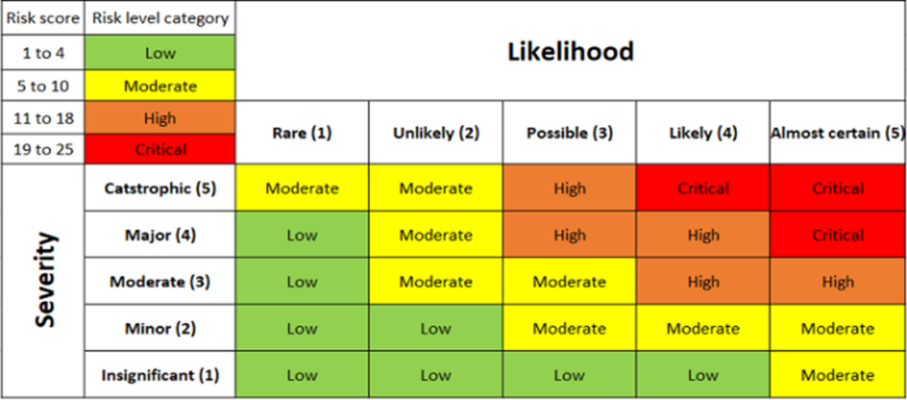
 |  |  |  | 19 | CRITICAL
 |  |  |  | 20 | CRITICAL
 |  |  |  | 21 | CRITICAL
 |  |  |  | 22 | CRITICAL
 |  |  |  | 23 | CRITICAL
 |  |  |  | 24 | CRITICAL
 |  |  |  | 25 | CRITICAL

